Một số ảnh issue
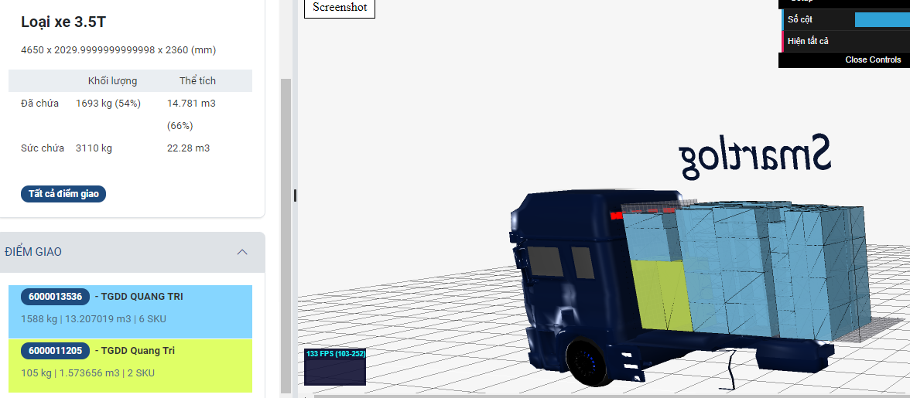
Chuyến 1 chưa sắp xếp hàng hóa theo điểm giao

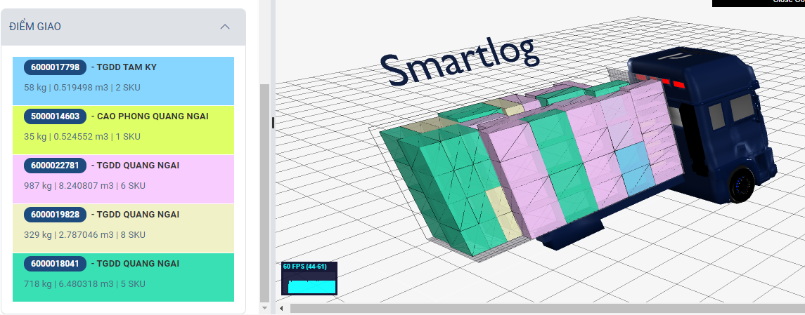

Chuyến 5: Đặt máy lạnh lên tủ lạnh

